ORDEN DE TRABAJO
ORDEN DE RECEPCIÓN Y TRABAJO
 |  |  |  |  |  | No: | CCA 0120 | La 120 ya está impresa
1.- DATOS GENERALES DEL CLIENTE

Cliente: |  |  | No. Cédula o ID: |  | Fecha de recepción:
Empresa: |  | E-mail: |  |  | No. RUC:
Dirección de cliente o empresa: |  |  |  |  | # Tel:
Dirección de entrega: |  |  |  |  | Claro Movistar |  | Whatsapp

2.- DETALLES DE RECEPCIÓN

Equipo recibido: | Laptop - celular - etc |  | Estado: | Bueno, malo, regular |  | Batería original: | Si / No
Marca: |  |  | No. de chip de la línea: |  |  | Cámara enfoca: | Si / No
Modelo: |  |  | Enciende: | Si / No |  | No. Serie:
Color: |  |  | IMEI 1: |  |  | Sistema Operativo:
Capacidad: |  |  | IMEI 2: |  |  | Operadora (C/M):

Accesorios: | 1.- |  | 2.- | 3.- |  | 4.-
Estado:

Comentarios:

IMPORTANTE: Si el equipo se recibe apagado y al realizar diagnóstico preliminar no enciende el cliente nos libera de la responsabilidad de hacer funcionar el equipo total o parcialmente. De igual forma si el equipo presenta señales de humedad se elimina cualquier tipo de garantía sobre el trabajo realizado.

Falla reportada por cliente:
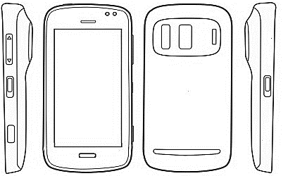
Contraseña: |  | Patrón: |  | Daños visibles en equipo:

___________________________
NOTA: Cliente Iphone debe desactivar el Icloud!

Tipo de servicio solicitado: |  | Reparación | Configuración | Mantenimiento y limpieza |  | Otro
 |  | Desbloqueo | Flasheo | Reingreso |  | Especifique:_____________________

3.- DIAGNÓSTICO Y PRESUPUESTO

Diagnóstico: |  |  |  |  |  | Necesita repuestos: Si / No
Recomendaciones de uso: |  |  |  |  |  | 1- | C$
 |  |  |  |  |  | 2- | C$

Detalle de repuestos: |  |  | Tipo: (Orig, AAA+, Comp) | Precio: | FORMA DE PAGO
1- |  |  |  | $ ________ |  | Crédito | Favor elaborar cheque a nombre de
2- |  |  |  | $ ________ |  | Contado
3- |  |  |  | $ ________
 |  |  | Total repuestos: | $ ________ | CHECK LIST DE SALIDA
 |  |  |  |  |  | Carga | Micrófono
Detalle de servicio (s): |  |  |  | Precio: |  | Llamadas y Mensajes | Auricular
1- |  |  |  | $ ________ |  | Red y Wifi | Speaker
2- |  |  |  | $ ________ |  | Limpieza | Brillo
3- |  |  |  | $ ________ |  | Cámaras (F/T) | Accesorios
4- |  |  |  | $ ________ |  | Cuentas
 |  |  | Total servicio: | $ ________
 |  |  |  |  | TOTAL TRABAJO
4.- ACEPTACIÓN, RESPONSABLES Y ENTREGA FINAL

Fecha y hora estimadas de entrega: _________________________________ |  |  |  |  | U$ ______________ |  | C$ ______________

Recibe equipo: ______________________________

Técnico asignado: ___________________________ |  |  |  | Aceptación del cliente: | __________________________________
 |  |  |  |  |  | FIRMA
5.- OTROS

Se aplica garantía de 45 días para el trabajo realizado siempre que el repuesto sea original. Garantía no cubre daños por humedad, golpes o manipulación posterior a la realización del trabajo. El diagnóstico para el caso de equipos celulares será GRATUITO si el cliente acepta proceder con la reparación en nuestro taller.

El cliente, al firmar el presente documento da fe de que, el o los equipos a entregar al taller para su reparación son de su propiedad.
El cliente debe presentar este documento al retirar el equipo y verificar el estado en el que lo recibe.
Tel.: 2223 5915 / 7667 3468 (Mov) (Whatsapp) E mail: rcpnicaragua@gmail.com FB: RCP Reparación de Celulares y Portátiles

ORDEN DE TRABAJO (3) OK
ORDEN DE RECEPCIÓN Y TRABAJO (2026) |  |  |  |  |  |  |  |  | TÉCNICO:

 |  |  |  |  |  |  |  |  | Orden no: | CCA 7340 | La 7290 ya está impresa
1.- DATOS GENERALES DEL CLIENTE

Cliente: |  |  |  |  | ID: |  |  | F/hora recp:
Empresa: SI ( ) NO ( ) |  |  | E-mail: |  |  |  |  | RUC:
La empresa realiza modificaciones de software: SI ( ) NO ( ) |  |  |  |  |  |  |  | No. Celular:
Dirección de entrega: |  |  |  |  |  |  |  | Claro Tigo |  | Whatsapp

SERVICIO: |  |  | VALOR (U$): |  |  | ADELANTO: |  |  | FACT. / RECIBO NO:

2.- DETALLES DE RECEPCIÓN |  |  |  |  | TÉCNICO: |  |  |  | Orden no: | CCA 7340

Equipo recibido: | Celular - Tablet- Watch - etc |  |  |  | Estado del equipo: | Bueno, malo, regular |  |  | Micro SD | Entregado
Marca y modelo: |  |  |  |  | Enciende: (S / N): | Single SIM / Dual SIM |  |  | SIM Card 1 no: | Entregado
Color: |  |  |  |  | Batería: Orig. (S / N) | Estado: Bueno, malo, regular |  |  | SIM Card 2 no: | Entregado
IMEI 1: |  |  |  |  | Procesador: |  |  |  | Cover: | Entregado

Accesorios: | 1.- |  |  | 2.- |  |  | Intensidad de señal: |  | Respaldo? SI / NO
Estado / Serie: |  |  |  |  |  |  | Entre _______ y _______ |  | Memoria utilizada: __________ GB

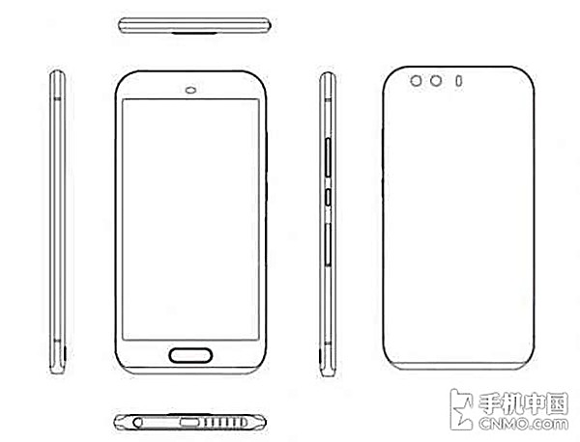
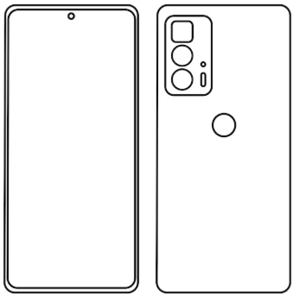
No garantizamos entregar funcionando, total o parcialmente, un equipo que se recibe en taller, apagado, con señales de humedad, maltrato o manipulación inadecuada, suciedad general o excesiva, de más de tres años de uso o que no se pueda probar al ingresar.Al realizar el diagnóstico, reparación o mantenimiento, puede presentar diversas fallas o no encender. De igual forma se elimina cualquier tipo de garantía sobre el trabajo realizado. Respaldos de información no incluyen apps ni contraseñas. Se ofrece como servicio adicional. En cambios de pantalla, la garantía no cubre si, una vez entregado el equipo, se presentan líneas, manchas, pixeles muertos o fallas en táctil (total o parcial) ya que este tipo de fallas son generadas por golpes o presión sobre la pantalla. Falta de mantenimiento puede dañar repuestos o el equipo en general. Equipos sin mantenimiento no aplican a GARANTÍA.


% BATERÍA
Contraseña o patrón: |  |  |  |  | Usa huella: SI / NO

 |  |  |  |  | Usa Face ID: SI / NO
Sin contraseña no podemos verificar el correcto funcionamiento del equipo. Total ni parcial.
 |  |  |  |  | Carga inh: SI / NO

SOBRE EL INGRESO: Todo equipo ingresado es sometido a un pre diagnóstico básico (nivel 1) ya que pueden existir daños ocultos que podrían provocar problemas en el funcionamiento de su equipo.Todo equipo quebrado o desarmado ya no cuenta con la protección contra agua y/o polvo, conocida como certificación IP 64, 65, 66, 67 y/o 68. No se ofrece garantía en SOFTWARE. El diagnóstico tiene un valor que varía entre $20 y $80, según el equipo y el nivel de complejidad. Pre diagnósticos desde $10. El valor del diagnóstico puede ser acreditable totalmente o al 50% siempre que el equipo no esté manipulado y se autorice la reparación completa. Para equipos apagados, mojados o manipulados previamente el valor del diagnóstico no es acreditable.

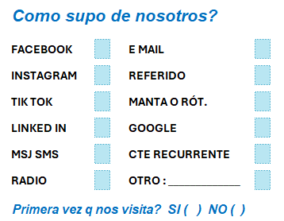
3.- DIAGNÓSTICO Y PRESUPUESTO

Falla reportada por el cliente:

PRE-Diagnóstico y observaciones:

Detalles de servicio:

CHECK LIST TÉCNICO DE ENTRADA |  |  |  |  | CHECK LIST TÉCNICO DE SALIDA |  |  |  |  | RECIBO CONFORME
Carga y puerto Vibrador |  | Micrófonos |  | Pantalla / Brillo Carga y puerto |  |  | Vibrador Micrófonos |  | Pantalla / Brillo
Llamadas / Msjs Datos |  | Auricular |  | Puntos o pixeles m. Llamadas / msjs |  |  | Datos Auricular |  | Puntos o pixeles m.
Red y Wifi Lector huella |  | Speaker |  | Lineas / manchas Red / WIFI |  |  | Lector huella Speaker |  | Lineas / manchas
Limpieza Botones / Home |  | Jack de audio |  | Táctil Limpieza |  |  | Botones / Home Jack de audio |  | Táctil
Cámaras F / T Sensores |  | Teclado |  | S PEN Cámaras F / T |  |  | Sensores Teclado |  | S PEN
Flashs F / T Bluetooth |  | FACE ID |  | Apagar / encender Flashs F / T |  |  | Bluetooth FACE ID |  | Apagar / encender | NOMBRE COMPLETO

4.- ACEPTACIÓN, RESPONSABLES Y ENTREGA FINAL

Fecha y hora de entrega: __________________//_________________ |  |  |  |  |  |  | Aceptación del cliente:

Recibe / Técn. / Entrega.: ____________/_____________/____________
Toda reparación, una vez aprobada (por escrito, llamada, mensaje, cotización sellada u orden de compra), debe ser asumida por el cliente en un 100%.. Fallas adicionales a las cotizadas pueden demorar el tiempo de entrega y presupuesto final. |  |  |  |  |  |  |  |  | LEÍDO Y ENTENDIDO, FIRMO

5.- OTROS
La garantía, sellada en la factura, cubre exclusivamente el trabajo realizado y aplica una sola vez. No cubre daños por humedad, sobrecargas eléctricas (incluyendo uso de cargadores inadecuados, no originales o dañados), fallas por golpes, presión o manipulación posterior a la reparación, ni intervenciones previas de otros talleres o del propio cliente. No se realizan reembolsos. El cliente acepta que durante el proceso pueden detectarse fallas adicionales no evidentes al momento de la recepción, y la empresa no se hace responsable por ellas. Es responsabilidad del cliente cerrar sesión en correos, redes sociales y otras cuentas antes de entregar el equipo; RCP no se hace responsable por el uso de estas ni por la pérdida de información en equipos, memorias u otros medios durante el diagnóstico o reparación. Al firmar, el cliente declara que el equipo entregado es de su propiedad. El equipo debe retirarse en un plazo máximo de 45 días tras el aviso de que está listo; después de ese período y de forma opcional se cobrarán C$100 diarios por resguardo, hasta un máximo de 60 días en total, tras lo cual la empresa no asume responsabilidad alguna, conforme al Reglamento de la Ley 842. En caso de no contar con repuestos, el cliente tiene hasta dos meses desde la recepción del equipo para retirarlo; de no hacerlo, se considerará abandonado. Los pagos con cheque deben realizarse a nombre de Albert N. Palacios González. // El cliente debe presentar este documento para poder retirar el equipo y verificar detalladamente el estado en el que lo recibe para asi disminuir reclamos una vez que el equipo esté entregado y fuera del taller.

ORDEN DE TRABAJO (4) OK
ORDEN DE RECEPCIÓN Y TRABAJO (2026) |  |  |  |  |  |  |  | TÉCNICO:

 |  |  |  |  |  |  |  | Orden no: | CCA 7340 | La 7290 ya está impresa
1.- DATOS GENERALES DEL CLIENTE

Cliente: |  |  |  | ID: |  |  | F/hora recp:
Empresa: SI ( ) NO ( ) |  | E-mail: |  |  |  |  | RUC:
La empresa realiza modificaciones de software: SI ( ) NO ( ) |  |  |  |  |  |  | No. Celular:
Dirección de entrega: |  |  |  |  |  |  | Claro Tigo |  | Whatsapp

SERVICIO: |  | VALOR (U$): |  |  | ADELANTO: |  |  | FACT. / RECIBO NO:

2.- DETALLES DE RECEPCIÓN |  |  |  | TÉCNICO: |  |  |  | Orden no: | CCA 7340

Equipo recibido: | Celular - Tablet- Watch - etc |  |  | Estado del equipo: | Bueno, malo, regular
Marca y modelo: |  |  |  | Single SIM o Dual | Single SIM / Dual SIM
Color: |  |  |  | Batería: Orig. (S / N) | Estado: Bueno, malo, regular
IMEI 1: |  |  |  | Procesador:

ACCESORIOS: | 1.- |  | 2.- |  |  | Intensidad de señal: |  | Respaldo? SI / NO
Estado / Serie: |  |  |  |  |  | Entre _______ y _______ |  | Memoria utilizada: __________ GB

No garantizamos entregar funcionando, total o parcialmente, un equipo que se recibe en taller, apagado, con señales de humedad, maltrato o manipulación inadecuada, suciedad general o excesiva, de más de tres años de uso o que no se pueda probar al ingresar.Al realizar el diagnóstico, reparación o mantenimiento, puede presentar diversas fallas o no encender. De igual forma se elimina cualquier tipo de garantía sobre el trabajo realizado. Respaldos de información no incluyen apps ni contraseñas. Se ofrece como servicio adicional. En cambios de pantalla, la garantía no cubre si, una vez entregado el equipo, se presentan líneas, manchas, pixeles muertos o fallas en táctil (total o parcial) ya que este tipo de fallas son generadas por golpes o presión sobre la pantalla. Falta de mantenimiento puede dañar repuestos o el equipo en general. Equipos sin mantenimiento no aplican a GARANTÍA.

Sin la contraseña no es posible verificar el correcto funcionamiento del equipo. Total ni parcialmente.
% BATERÍA
Contraseña o patrón:

SOBRE EL INGRESO: Todo equipo ingresado es sometido a un pre diagnóstico básico (nivel 1) ya que pueden existir daños ocultos que podrían provocar problemas en el funcionamiento de su equipo.Todo equipo quebrado o desarmado ya no cuenta con la protección contra agua y/o polvo, conocida como certificación IP 64, 65, 66, 67 y/o 68. No se ofrece garantía en SOFTWARE. El diagnóstico tiene un valor que varía entre $20 y $80, según el equipo y el nivel de complejidad. Pre diagnósticos desde $10. El valor del diagnóstico puede ser acreditable totalmente o al 50% siempre que el equipo no esté manipulado y se autorice la reparación completa. Para equipos apagados, mojados o manipulados previamente el valor del diagnóstico no es acreditable.

3.- DIAGNÓSTICO Y PRESUPUESTO

Falla reportada por el cliente:

Detalles de servicio:

 |  |  |  |  |  |  | RECIBO CONFORME

4.- ACEPTACIÓN, RESPONSABLES Y ENTREGA FINAL

Fecha y hora de entrega: __________________//_________________ |  |  |  |  |  | Aceptación del cliente:

Recibe / Técn. / Entrega.: ____________/_____________/____________
Toda reparación, una vez aprobada (por escrito, llamada, mensaje, cotización sellada u orden de compra), debe ser asumida por el cliente en un 100%.. Fallas adicionales a las cotizadas pueden demorar el tiempo de entrega y presupuesto final. |  |  |  |  |  |  |  | LEÍDO Y ENTENDIDO, FIRMO

5.- OTROS
La garantía, sellada en la factura, cubre exclusivamente el trabajo realizado y aplica una sola vez. No cubre daños por humedad, sobrecargas eléctricas (incluyendo uso de cargadores inadecuados, no originales o dañados), fallas por golpes, presión o manipulación posterior a la reparación, ni intervenciones previas de otros talleres o del propio cliente. No se realizan reembolsos. El cliente acepta que durante el proceso pueden detectarse fallas adicionales no evidentes al momento de la recepción, y la empresa no se hace responsable por ellas. Es responsabilidad del cliente cerrar sesión en correos, redes sociales y otras cuentas antes de entregar el equipo; RCP no se hace responsable por el uso de estas ni por la pérdida de información en equipos, memorias u otros medios durante el diagnóstico o reparación. Al firmar, el cliente declara que el equipo entregado es de su propiedad. Fotografías y videos grabados dentro de las instalaciones de RCP son propiedad de la empresa para su uso comercial salvo indicación contraria y por escrito del cliente. El equipo debe retirarse en un plazo máximo de 45 días tras el aviso de que está listo; después de ese período y de forma opcional se cobrarán C$100 diarios por resguardo, hasta un máximo de 60 días en total, tras lo cual la empresa no asume responsabilidad alguna, conforme al Reglamento de la Ley 842. En caso de no contar con repuestos, el cliente tiene hasta dos meses desde la recepción del equipo para retirarlo; de no hacerlo, se considerará abandonado. Los pagos con cheque deben realizarse a nombre de Albert N. Palacios González. // El cliente debe presentar este documento para poder retirar el equipo y verificar detalladamente el estado en el que lo recibe para asi disminuir reclamos una vez que el equipo esté entregado y fuera del taller.

COMO SUPO DE NOSOTROS
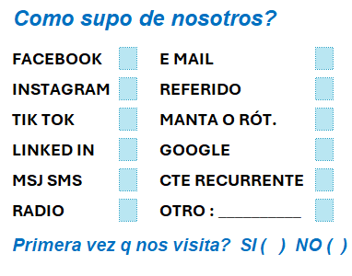
 |  | IMAGEN

Como supo de nosotros?

FACEBOOK | E MAIL

INSTAGRAM | REFERIDO

TIK TOK | MANTA O RÓT.

LINKED IN | GOOGLE

MSJ SMS | CTE RECURRENTE

RADIO | OTRO : __________

Primera vez q nos visita? SI ( ) NO ( )

IMAGEN

